상품제안서
다즐 포켓폴드 6단접이식 노트북 거치대(고급파우치포함) | 상품코드: F31987

 |  |  |  |  |  |  | 02-412-0044 | www.easy1.co.kr
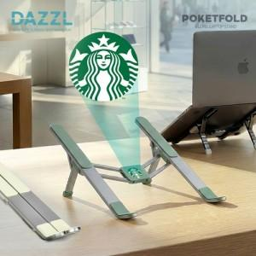

【상세/제작정보】 | <p><span style="font-size: 12pt;"><b>* 배송비- 한박스 30개 / 5500원별도</b></span></p>

【인쇄/포장옵션】 | 레이저, 풀칼라 / 포장지포장

【공급단가】 | 수량 | 50~ | 100~ | 500~ | 1,000~ | 2,000~
*VAT별도 | 단가 | 11,000원 | 10,800원 | 10,100원 | 9,900원 | 9,800원

【상품 URL】 | https://easy1.co.kr:443/src/goods_detail.php?gdno=31987

